Analyse Lufthansa
a | Lufthansa
1 | Umsatzerlöse | 4% | Geschäftswachstum |  |  | 2
2 | Personalaufwand | 10% | Mehr Personal oder Überstunden oder Erhöhungen
3 | EBT | 1026% | starke Ergebnisverbesserung
4 | Sachanlagen | 8% | größte Aktivposition Investitionen in Flugzeuge
5 | Eigenkapital | 45% | Eigenkapital gestiegen, vor allem durch Gewinn - Finanzierung von AV
6 | kurzfr. Anlehen | 750 Mio | sind fällig

anlage oder umlaufintensiv | 72%
Anlageintensität: Anteil des Anlage am Gesamtvermögen,
Porr ist stark umlaufintensiv v.a. Forderungen und liquide Mittel
b
Cash Flow | EBT(EGT)+AfA | 3,741 |  |  |  | 2
Vereinfachte Berechnung. Gibt Auskunft über die Selbstfinanzierungskraft des Unternehmens.
Er kann für Investitionen, Schuldentilgungen bzw. Ausschüttungen verwendet werden.

c
Quicktest |  |  | Note
Eigenkapitalquote | EK*100/GK | 18% | 3 |  |  | 3
Entschuldungsdauer | (FK-liquMit)/CF | 6.8 | 3 |  |  | 3
Cashflow in % des Umsatzes | CF*100/Umsatz | 15% | 1 |  |  | 3
Gesamtkapitalrentabilität | (EGT+FKZinsen)/GK | 7.3% | 4 |  |  | 3

d e |  | 2015 | 2014
Ebit Margine Vergleich | EBIT*100/Umsatz | 6% | 4% |  |  | 2
Earnings bevor interest & Tax in % des Umsatzes
EBITDA = EBIT + depreciation&amortization - bessere Vergleichbarkeit vom operativen Geschäft |  | 3,270 | 2,407 |  |  | 2
ist bei Porr in der G&V sogar extra ausgewiesen
f |  | 2015 | 2014
Working Capital | Kf Verm-kf Verb | -3,501 | -2,727 |  |  | 2
Working Capital ist ein Wert in €, der angiebt,
wieviel des Umlaufvermögens langfristig finanziert ist. Sollte positiv sein. Ist hier gegeben, und hat sich stark verbessert.

 |  | 2015 | 2014
Liquidität 2. Grades | (Zhahlungsmittel + kuf Vermögen i.e. Forderungn)*100/kf Verb | 66% | 68%
gibt an, ob kurzfristige Verbindlichkeiten durch Zahlungsmittel und kurzfristiges Vermögen
abgedeckt werden können. Ist hier gegeben.
g
Anlagendeckung II Grades | (EK+lf FK)/AV | 85% |  |  |  | 2
Goldene Bilanzregel (langfristiges Vermögen sollte langfristig finanziert sein). |  |  |  |  |  |  | 24
Anlagendeckung 2. Grades prüft diese Regel. Sollte >100% liegen. Ist hier gegeben.

h i
Eigenkapital |  |  | Überblick | EK | FK
Grundkaptial | 1,189 |  | außen | Grundkapital | Kredit | 4
Kapitalrücklagen | 187 |  | innen | Gewinn | Rückstellung
Sonstige Rücklagen | 2,694 |  |  | EK + | EK -
Einbehaltene Ergebnisse | 1,698 | 5% |  | unbefristet, Sicherheit | höheres Risiko, Kap.bindung | 2
0 | 0 |  |  | Gewinn+ | Gewinn -
Gesellschafter der Muttergesellschaft | 5,768 |  |  | Steigerung EK Quote, Unabhkt. | Widerstand Investoren,
davon nicht beherrschande Anteile | 77 |  |  | Kredit + | Kredit -
Summe Eigenkapital | 5,845 | 18% |  | Häufigste Finanzierungsform, Verfügbarkeit, Einfach, | Abhängigkeit, kostet Zinsen, scheint in der Bilanz auf
Anleihen und Schuldscheindarlehen | 998 | 3% |  |  | Sicherheit notwendig
Rückstellungen | 7,152 | 22% |  | Rückstellung + | Rückstellung -
Finanzverbindlichkeiten | 5,377 |  |  | kommt aus Unt, Gestaltbarkeit | Gewinnminderung,
Sonstige langfristige Verbindlichkeiten | 653
Langfristige Verbindlichkeiten | 14,180 | 44%
Anleihen | 751
Rückstellungen | 1,075 | 3%
Finanzverbindlichkeiten | 588 | 2%
Lieferantenverbindlichkeiten | 4,847 | 15%
Übrige Verbindlichkeiten | 5,176
Kurzfristige Verbindlichkeiten | 12,437 | 38%
Summe PASSIVA | 32,462 | 100%

j |  |  |  |  |  | 4
Achsen: Kurs und Zeit
Am Beginn des Jahres eher stagnierend, dann kam es zu einem Kursverfall und am Ende des Jahres ist der Kurs wieder kräftig angestiegen
Gründe: Nach einem kurzfristigen Auf- und Ab kam es zu einem längerfristigen Kursverfall Gründe könnte das wirtschaftlich schwierige Umfeld sein. Z.B. Streiks,... Erst am Jahresende konnte der Kurs wieder gesteigert werden, positiver Geschäftsverlauf
KGV gibt an, wie viele Jahre es dauert, bis das Unternehmen den Wert seiner Aktien als Gewinn erwirtschaftet hat.
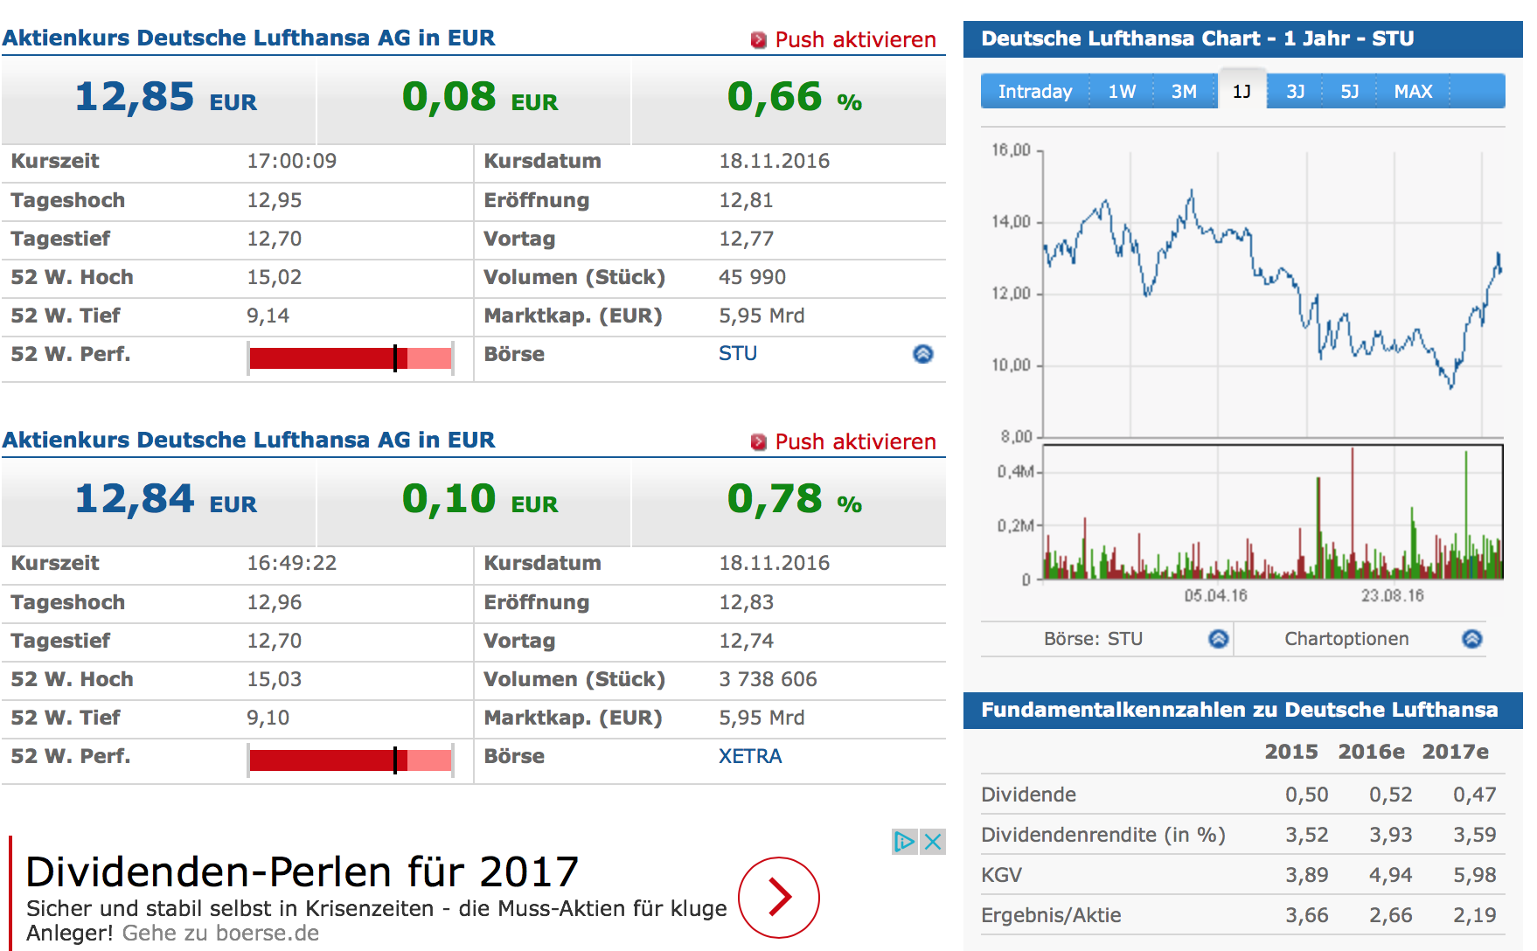

k
Das Unternehmen verfügt über Anleihen.

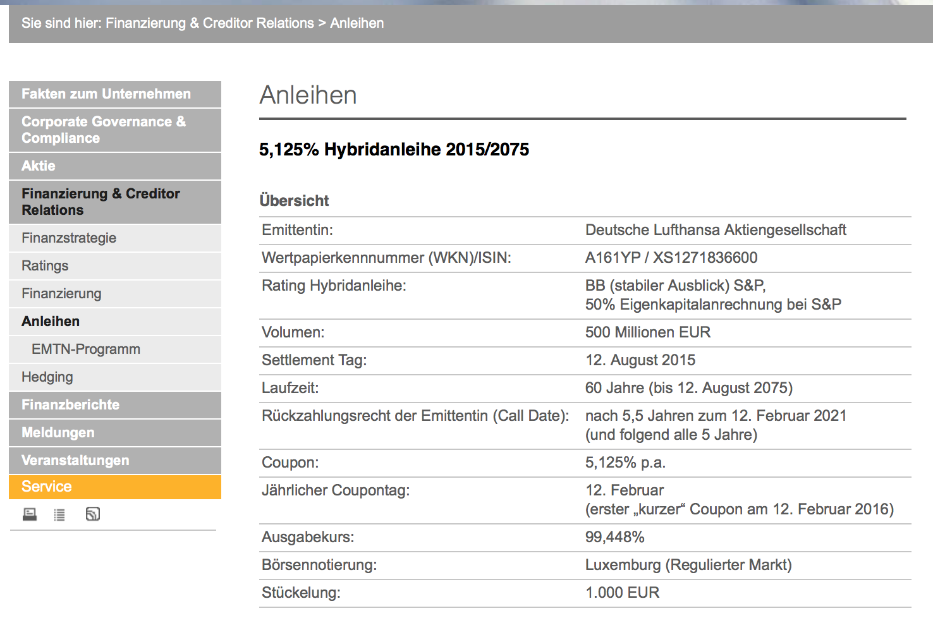

 |  |  |  |  |  | 4

l
F, M, S&P: BB fast investment grade, |  |  |  |  |  | 4
m
Marktkapitalisierung
Stimmrecht |  |  |  |  |  | 3
ist der Gesamtwert der Anteile eines börsennotierten Unternehmens.
(Kurs * Anzahl der im Umlauf befindlichen Anteile des Unternehmens)
n
Bilanzierung nach IFRS
IFRS = International Financial Reporting Standards |  |  |  |  |  | 2
Unterschiede
Anlegerschutz steht im Vordergrund (Gläubigerschutz bei UGB)
True & Fair View Prinzip (Vorsichtsprinzip bei UGB)
kaum Wahlrechte (im UGB viele Wahlrechte
es wird auch Kapitalflußrechnung und Eigenkapitalveränderungsrechnung veröffentlicht
Aktivierungspflicht bei selbsterstellten immateriellen Vermögen
Forderungen in Fremdwährung zu Stichtagswerten (UGB Niederstwertprinzip)
Verbindlichkeiten in Fremdwährung zu Stichtagswerten (UGB Höchstwertprinzip)
etc.

o IPO |  |  |  |  |  | 2
Börsegang, Primary, Secondary Market, Investmentbanken, Eigenkpaital am Kapitalmartk |  |  |  |  |  | 49

